Proceso
Proceso

Identificador | Crear perfil profesional
Breve descripción | El usuario crea un perfil profesional para la plataforma con su informacion de curriculum
Objetivo que se logra con la ejecución del proceso | El usuario agrega su informacion de curriculum a su perfil profesional
Ejecutores del proceso | Usuario
Disparador para el proceso (describe que evento o momento inicia el proceso) | Cuando el usuario da click en la opcion crear perfil profesional
Pasos del proceso (se puede agregar un diagrama de flujo) | 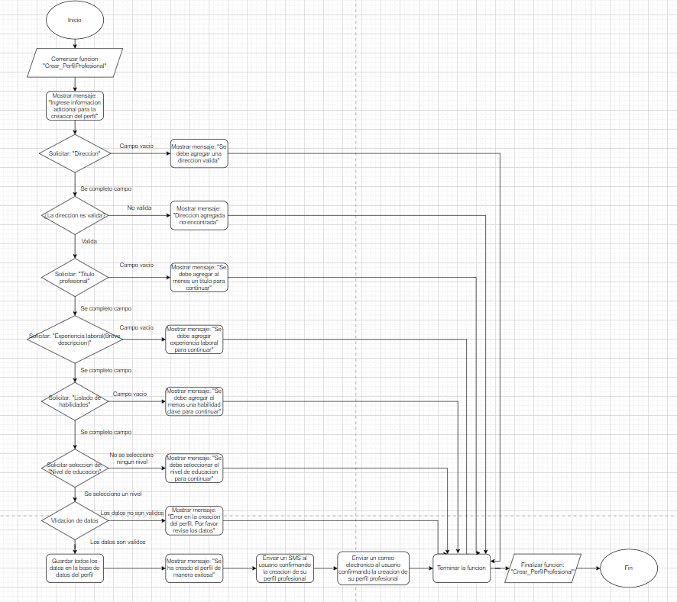

Punto de salida (describe como el proceso puede ser terminado después de ser completado con éxito) | Cuando se han cargado todos los datos personales al perfil
Puntos de interrupción (describe los eventos cuando el proceso puede ser terminado en el transcurso de su ejecución) | -Cuando los datos solicitados no sean validos -Cuando haya alguna parte del registro sin completar -Cuando tenga caracteres que no corresponden al dato -Cuando el usuario cierre la pagina web antes de terminar de editar el perfil -Cuando al usaurio se le caiga la conexion por x motivo

